第9章
 |  |  |  |  | 模电和数电 |  |  | ⑴ | ⑶ | ① | ② | ⑸⑹⑺⑻⑼⑽
 |  |  |  |  |  |  |  | ⑵ | ⑷ | ③ | ④ | ⑤⑥⑦⑧⑨⑩
第9章：数字电路基础与门电路
 | 9.1数字电路基础
 |  | 电子技术分为模拟电子技术和数字电子技术，模拟电路发展比较成熟，收音机，电视等，
 |  | 数字电子技术发展的比较晚，电脑，手机等都是数字电子技术的产品，高科技的都是数字电子技术
 |  | 21实际就是数字电路的天下了。
 |  | 9.1.1模拟信号和数字信号
 |  |  | 模拟电路处理的是模拟信号，数字电路处理的是数字信号
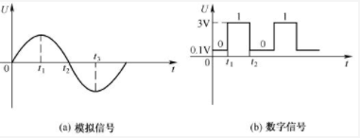

 |  |  | 模拟信号是缓慢变化的，数字信号是突变的，所以数字电路一般是以0-1V表示低电平0，3-5V表示高电平1。
 |  | 9.1.2正逻辑和负逻辑
 |  |  | 数字电路只有0和1，所以就有正逻辑和负逻辑，一般都用正逻辑，高电平表示1，低电平表示0。
 |  | 9.1.3三极管的三种工作状态
 |  |  | 截止，放大，饱和。数字电路中三极管工作在截止和饱和状态，起到开关的作用。
 |  |  | 数字电路的优点是不容易失真，比如电视信号突变了，模拟的就也突变了，造成失真，但是数字的只要不超过阈值，就不失真。
 | 9.2门电路
 |  | 数字电路的基础就是门电路。基本的门电路是与门，或门，非门
 |  | 9.2.1与门电路
 |  | 9.2.2或门电路
 |  | 9.3.3非门电路
 | 9.3门电路实验
 | 9.4复合门电路
 |  | 与非门，或非门，与或非门，同或门，异或门
 | 9.5集成门电路
 |  | 根据芯片内部的元件不同，集成电路主要分为TTL集成门电路和CMOS集成门电路，但是逻辑都相同。
 |  | TTL主要采用三极管，是电流控制型器件，功耗大，但是速度快，延迟短
 |  | CMOS集成电路内部采用场效应管，属于电压控制型器件，但是工作比TTL的慢，优点是功耗小，抗干扰能力强，负载能力强
 |  | 9.5.1TLL集成门电路
 |  |  | ⑴TTL采用多发设计的晶体管
 |  |  | ⑵TTL与非门电路
 |  |  | ⑶TLL集电极开路门（OC门）
 |  |  |  | 也叫漏极开路的门电路
 |  |  |  | 只能输出低电平，就是单片机里面的开漏输出的实现电路，能实现线与的关系。
 |  |  | ⑷三态输出门（TS门）
 |  |  |  | 简称三态门，不仅会输出高电平，低电平，还能出现第三种状态高阻态（禁止态，浮空态）
 |  | 9.5.2CMOS集成门电路

 |  |  |  |  |  | ⑴ | ⑶ | ① | ② | ⑸⑹⑺⑻⑼⑽
 |  |  |  |  |  | ⑵ | ⑷ | ③ | ④ | ⑤⑥⑦⑧⑨⑩

第11章
 |  |  |  |  | 模电和数电 |  |  |  |  |  | ⑴ | ⑶ | ① | ② | ⑸⑹⑺⑻⑼⑽
 |  |  |  |  |  |  |  |  |  |  | ⑵ | ⑷ | ③ | ④ | ⑤⑥⑦⑧⑨⑩
第11章：组合逻辑电路
 | 组合逻辑电路又称为组合电路，它任何时刻的输出只由输入决定，而与电路以前的状态无关，电路没有记忆功能
 | 常见的组合逻辑电路有编码器，译码器，加法器，数值比较器，数据选择器，奇偶校验器
 | 11.1组合逻辑电路的分析与设计
 |  | 11.1.1组合逻辑电路的分析
 |  | 11.1.2组合逻辑电路的设计
 | 11.2编码器
 |  | 在数字电路中，将输入信号转成一组二进制代码的过程称为编码，编码器指的是能实现编码功能的电路
 |  | 比如说键盘，当按下某个按键时，给编码器产生一个信号，编码器把信号转成一串二进制数，送入计算机，
 |  | 不同按键产生不同的二进制信号，计算机根据不同的信号就能识别哪个按键了，
 |  | 编码器主要分为普通编码器，优先编码器
 |  | 11.2.1普通编码器
 |  |  | 任何时候只能产生一个信号，同时有多个信号就错乱了
 |  | 11.2.2优先编码器
 |  |  | 优先级编码器允许同时输入多个信号，但是对输入信号优先级最高的一个进行编码，
 |  |  | ⑴8线-3线优先编码器芯片
 |  |  |  | 比如74LS148译码芯片，能把8路信号转成3路的数字信号，
 |  |  | ⑵8线-3线优先编码器
 |  |  | ⑶16线-4线优先编码器
 |  |  |  | 由两个74LS148芯片组成的16线-4线优先编码器
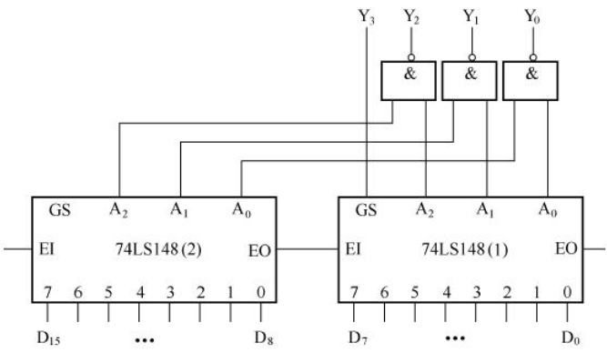

 |  |  |  | E0是输出始能，E1是输入始能
 | 11.3译码器
 |  | 是编码器的逆过程，把二进制转成特定输出信号的过程，完成译码工作的是译码器
 |  | 11.3.1二进制译码器
 |  |  | ⑴二进制译码器的工作原理
 |  |  | ⑵2线-8线译码芯片
 |  |  |  | 74LS138，著名的三八译码器
 |  |  | ⑶4线-16线译码器
 |  | 11.3.2二-十进制译码器
 | 11.4数码管
 | 11.5加法器
 |  | 加法器分全加器和半加器
 |  | 11.5.1半加器
 |  |  | 实现两个一位二进制数相加，可以用一个异或门和一个与门实现
 |  | 11.5.2全加器
 |  |  | 带进位的加法运算，将两个数相加，再加上地位送来的进位
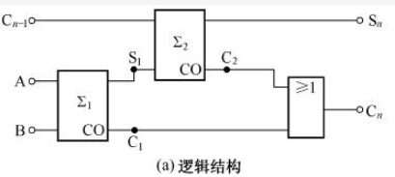

 |  | 11.5.3多为加法器
 |  |  | ⑴结构和原理

 |  |  |  | 能实现A1A2A3A4+B1B2B3B4，结果是C4S4S3S2S1
 |  |  | ⑵常用多位加法器芯片
 | 11.6数值比较器
 |  | 分两种，等值比较器，数值比较器
 |  | 11.6.1等值比较器
 |  |  | 检验数据是否相等
 |  |  | ⑴1位等值比较器
 |  |  | ⑵多位等值比较器
 |  | 11.6.2数值比较器
 |  |  | 数值比较器不仅能比较数的值，还能比较出大小
 |  |  | ⑴1位数值比较器
 |  |  | ⑵多位数值比较器
 | 11.7数据选择器
 |  | 11.7.1结构与原理
 |  | 11.7.2数据选择器的结构和原理
 | 11.8奇偶校验器

 |  |  |  |  |  | ⑴ | ⑶ | ① | ② | ⑸⑹⑺⑻⑼⑽
 |  |  |  |  |  | ⑵ | ⑷ | ③ | ④ | ⑤⑥⑦⑧⑨⑩

书签
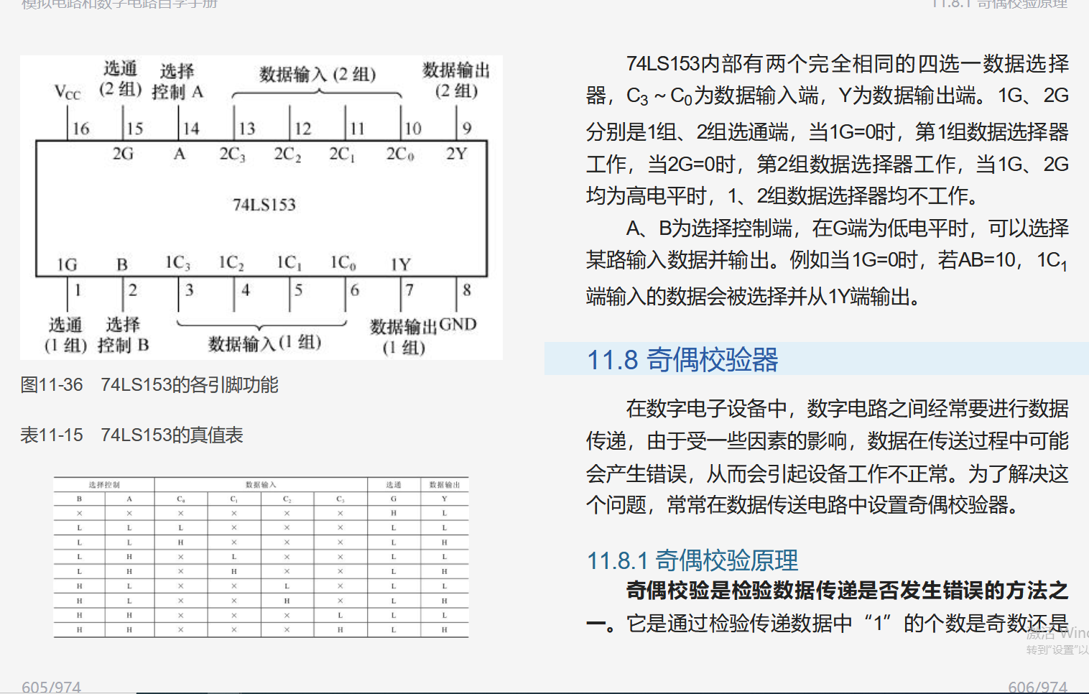
https://e.dangdang.com/pc/reader/index.html?id=1901087681

